상품제안서
파워스테이션 도킹형 휴대용 보조배터리 10000mAh | 상품코드: F30334

 |  |  |  |  |  |  | 02-412-0044 | www.easy1.co.kr
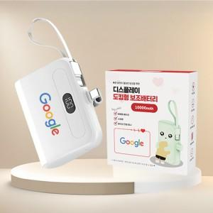

【상세/제작정보】 | ※ 메인C핀만 주문가능합니다.

【인쇄/포장옵션】 | 레이저, 풀칼라, 개별인쇄 / 포장지포장

【공급단가】 | 수량 | 50~ | 100~ | 500~ | 1,000~ | 2,000~
*VAT별도 | 단가 | 12,500원 | 12,300원 | 12,000원 | 11,700원 | 11,500원

【상품 URL】 | http://www.easy1.co.kr/src/goods_detail.php?gdno=30334

